Sheet1
COORDINACIÓN GENERAL DE EDUCACIÓN BÁSICA
EDUCACION ESPECIAL

NIVEL | MODALIDAD | NOMBRE | TELÉFONO | LOCALIDAD | MUNICIPIO | FOTOGRAFIA

SUPERVISIÓN 01 | EDUCACIÓN ESPECIAL | MAGALI CISNEROS GONZÁLEZ | 9831323646 | FELIPE CARRILLO PUERTO | FELIPE CARRILLO PUERTO
SUPERVISIÓN 02 | EDUCACIÓN ESPECIAL | LUZ DEL PILAR GARCÍA CORONADO | 9831170869 | CHETUMAL | OTHÓN P. BLANCO | 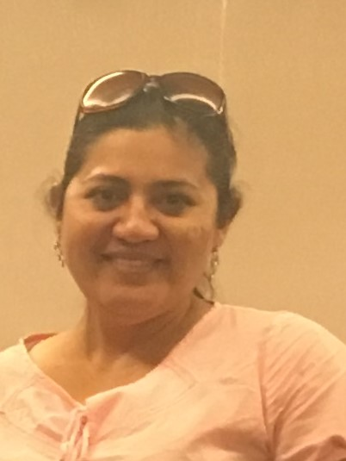
SUPERVISIÓN 03 | EDUCACIÓN ESPECIAL | ELMER JESÚS PASTOR GÓMEZ CAB | 9981163930 | CANCÚN | BENITO JUÁREZ
SUPERVISIÓN 04 | EDUCACIÓN ESPECIAL | MARÍA LUISA GARCÍA LANZ | 9982604430 | CANCÚN | BENITO JUÁREZ
SUPERVISIÓN 05 | EDUCACIÓN ESPECIAL | ACÉFALA |  | PLAYA DEL CARMEN | SOLIDARIDAD
SUPERVISIÓN 06 | EDUCACIÓN ESPECIAL | LUZ MARÍA ABUXAPQUI GONZÁLEZ | 9831079266 | CHETUMAL | OTHÓN P. BLANCO | 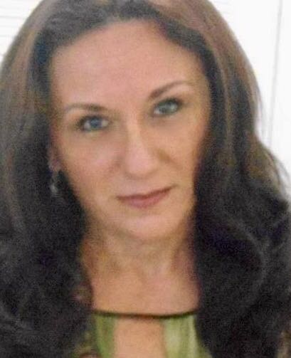
SUPERVISIÓN 07 | EDUCACIÓN ESPECIAL | ABRAHAM EUÁN JIMÉNEZ | 9831205568 | CHETUMAL | OTHÓN P. BLANCO | 